卡車與無人機
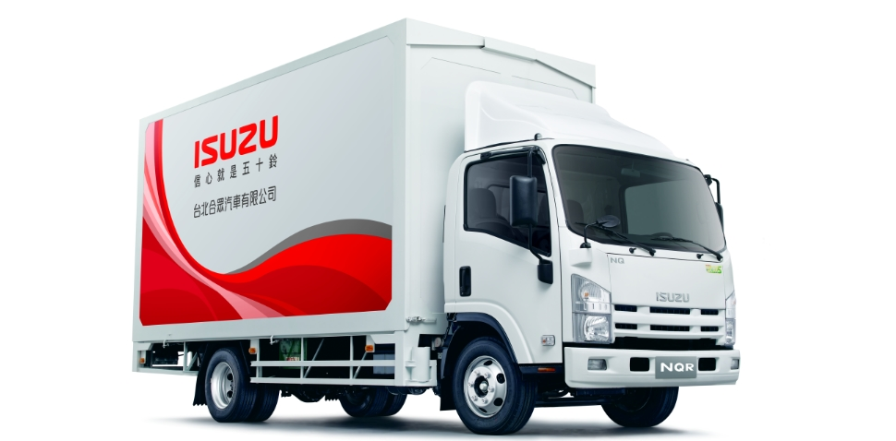
ISUZU NMR | 3000cc, 14.8*52m

 | 可載重2800kg

 | 油缸容量（公升）100L

波音達號(迷你UAV) | 可載重 0.9公斤
 | 機身全長 1.8米
 | 機翼翼展 2.7米
 | 總重 4.5公斤

Airborne Drones | Payload: 100kg | https://www.airbornedrones.co/delivery-and-transport/
eVTOL cargo drone FB3 | Range in one charge: 50km | https://flyingbasket.com/first-urban-transport-flight-in-europe-heavy-payload-cargo-drone-fb3/

UPS |  | https://wing.com/how-it-works/

